工作表1
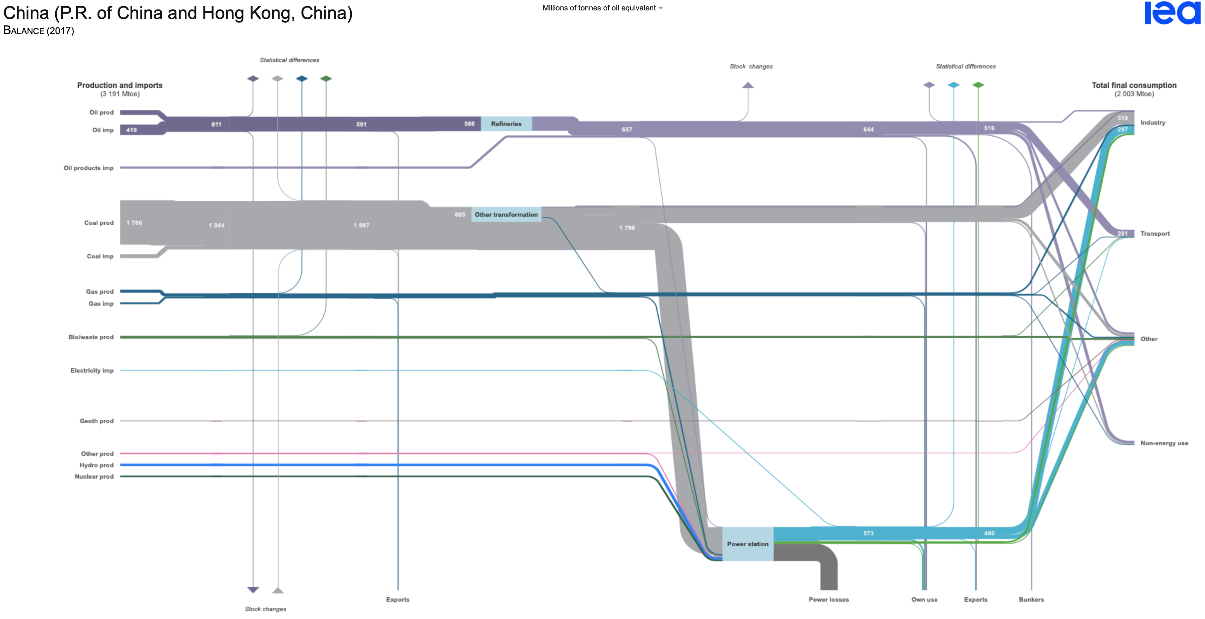
源结点 | （结点输出） | 中间结点1 | 中间结点1 | （结点输出） | 中间结点2 | 中间结点2 | （结点输出） | 终端结点
石油生产 | 192 | 石油炼化 | 石油炼化 | 644 | 石油成品 | 石油成品 | 35 | 自用
石油进口 | 419 | 石油炼化 |  |  |  | 石油成品 | 58 | 出口
石油成品进口 | 85 | 石油成品 | 煤炭合计 | 710 | 散用煤 | 石油成品 | 37 | 燃料库（bunker）
 |  |  | 煤炭合计 | 1086 | 电力系统 | 石油成品 | 51 | 工业
煤炭生产 | 1786 | 煤炭合计 |  |  |  | 石油成品 | 281 | 运输
煤炭进口 | 158 | 煤炭合计 | 天然气合计 | 158 | 散用气 | 石油成品 | 76 | 农居商、其他
 |  |  | 天然气合计 | 41 | 电力系统 | 石油成品 | 108 | 非能源
天然气生产 | 124 | 天然气合计 |  |  |  | 石油成品 | 0 | 统计误差
天然气进口 | 77 | 天然气合计
 |  |  |  |  |  | 散用煤 | 45 | 自用
生物质生产 | 80 | 散用生物质 |  |  |  | 散用煤 | 0 | 出口
生物质生产 | 33 | 电力系统 |  |  |  | 散用煤 | 0 | 燃料库（bunker）
 |  |  |  |  |  | 散用煤 | 519 | 工业
水电生产 | 99 | 电力系统 |  |  |  | 散用煤 | 0 | 运输
核电生产 | 65 | 电力系统 |  |  |  | 散用煤 | 101 | 农居商、其他
 |  |  |  |  |  | 散用煤 | 45 | 非能源
风光海生产 | 23 | 农居商、其他 |  |  |  | 散用煤 | 0 | 统计误差
风光海生产 | 37 | 电力系统
 |  | 电力系统 |  |  |  | 散用气 | 26 | 自用
地热生产 | 10 | 农居商、其他 |  |  |  | 散用气 | 0 | 出口
 |  |  |  |  |  | 散用气 | 0 | 燃料库（bunker）
电力进口 | 2 | 电力系统 |  |  |  | 散用气 | 56 | 工业
 |  |  |  |  |  | 散用气 | 19 | 运输
 |  |  |  |  |  | 散用气 | 48 | 农居商、其他
 |  |  |  |  |  | 散用气 | 9 | 非能源
 |  |  |  |  |  | 散用气 | 0 | 统计误差

 |  |  |  |  |  | 散用生物质 | 0 | 自用
 |  |  |  |  |  | 散用生物质 | 0 | 出口
 |  |  |  |  |  | 散用生物质 | 0 | 燃料库（bunker）
 |  |  |  |  |  | 散用生物质 | 0 | 工业
 |  |  |  |  |  | 散用生物质 | 2 | 运输
 |  |  |  |  |  | 散用生物质 | 78 | 农居商、其他
 |  |  |  |  |  | 散用生物质 | 0 | 非能源
 |  |  |  |  |  | 散用生物质 | 0 | 统计误差

 |  |  |  |  |  | 电力系统 | 692 | 损耗
 |  |  |  |  |  | 电力系统 | 62 | 自用
 |  |  |  |  |  | 电力系统 | 2 | 出口
 |  |  |  |  |  | 电力系统 | 0 | 燃料库（bunker）
 |  |  |  |  |  | 电力系统 | 544 | 工业
 |  |  |  |  |  | 电力系统 | 11 | 运输
 |  |  |  |  |  | 电力系统 | 206 | 农居商、其他
 |  |  |  |  |  | 电力系统 | 0 | 非能源
 |  |  |  |  |  | 电力系统 | 0 | 统计误差

